Ejemplo 1
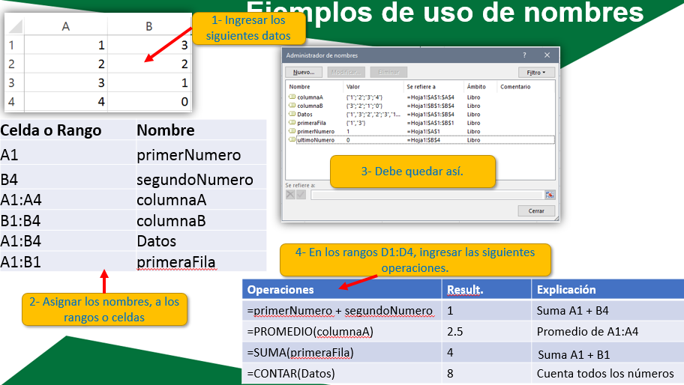

Asignación de Nombres
 | Desarme Palomo #2 |  |  |  |  |  |  |  | Precio Dólar
 |  |  |  |  |  |  |  |  | C$ 33.60

# | Cantidad | Descripcion | Cord/Dólar | Efectivo/TC | Prec. Unidad | Monto | Gastos | Descuento | Entrada Total C$
1 | 1 | pichinga de agua | $ | Efectivo | 100.00 | 100.00 | 80.00 | 5 | 15
2 | 1 | patente | C$ | Efectivo | 2000.00 | 2000.00 | 125.00 | 0 | 1875
3 | 10 | rodos | $ | Efectivo | 100.00 | 1000.00 | 200.00 | 100 | 700
4 | 5 | hoja de resorte | $ | TC | 1000.00 | 5000.00 | 128.00 | 750 | 4122
5 | 1 | hoja resorte del. | $ | TC | 700.00 | 700.00 | 116.00 | 105 | 479
6 | 1 | pago colocho | C$ | Efectivo | 300.00 | 300.00 | 127.00 | 0 | 173
7 | 1 | pago ctf culatines B.C.4 | C$ | TC | 6600.00 | 6600.00 | 126.00 | 990 | 5484

1- Crea un nombre llamado vDolar en la celda K3 cuyo valor constante sera 34.
2- Crea un nombre para la columna gastos y úsalo para calcular el gasto total el nombre será gastos.
3- Asigna el nombre entrada_total al calculo de las entradas totales en la celda I30.
4- Asigna el nombre entradas a la columna Entrada total y usalo para calcular el promedio en la celda I18.
5- Asigna el nombre cantidad a dicha columna y usalo para contar el total de ventas en la celda I19.
6. Asigna el nombre monto a la columna del monto y suma únicamente los montos mayores a 1,000 en la celda I33.
 | Resolver
 |  |  |  |  |  | Gasto Total:
 |  |  |  |  |  | Entradas Totales:
 |  |  |  |  |  | Promedio Entradas Totales:
 |  |  |  |  |  | Total de Ventas:
 |  |  |  |  |  | Montos>

Protección
 | Desarme Palomo #2 |  |  |  |  |  |  |  | Precio Dólar
 |  |  |  |  |  |  |  |  | C$ 33.60

# | Cantidad | Descripcion | Cord/Dólar | Efectivo/TC | Prec. Unidad | Monto | Gastos | Descuento | Entrada Total C$
1 | 1 | pichinga de agua | $ | Efectivo | 100.00 | 100.00 | 80.00 | 5 | 15
2 | 1 | patente | C$ | Efectivo | 2000.00 | 2000.00 | 125.00 | 0 | 1875
3 | 10 | rodos | $ | Efectivo | 100.00 | 1000.00 | 200.00 | 100 | 700
4 | 5 | hoja de resorte | $ | TC | 1000.00 | 5000.00 | 128.00 | 750 | 4122
5 | 1 | hoja resorte del. | $ | TC | 700.00 | 700.00 | 116.00 | 105 | 479
6 | 1 | pago colocho | C$ | Efectivo | 300.00 | 300.00 | 127.00 | 0 | 173
7 | 1 | pago ctf culatines B.C.4 | C$ | TC | 6600.00 | 6600.00 | 126.00 | 990 | 5484

 | Resolver

1- Proteger esta Hoja para que sus datos no puedan ser modificados. Quitar permiso de selección de celdas bloqueadas.
2- Permitir que los rangos cantidad y descripción puedan ser desbloqueados mediante contraseña una vez que la hoja esté protegida.
3- Cifrar este libro con contraseña.

